PLANILHA ORCAMENTARIA
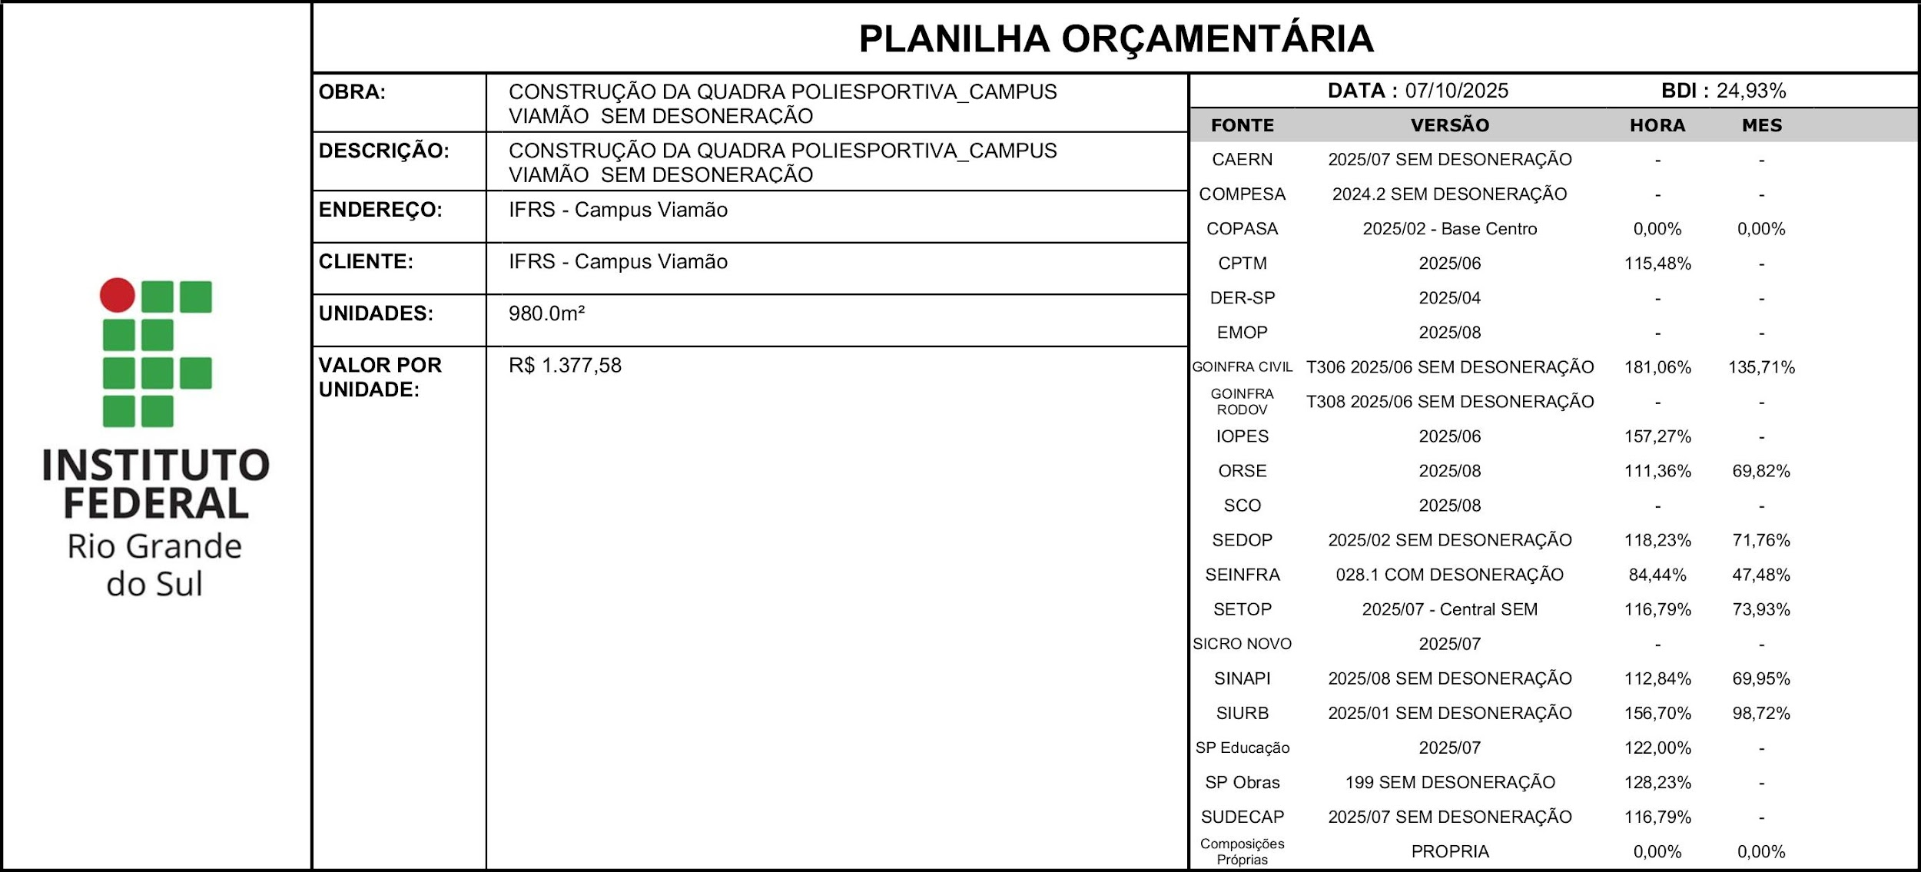 |  |  |  |  |  |  |  | % DESCONTO OFERTADO NA LICITAÇÃO | VALOR FINAL
 |  |  |  |  |  |  |  | 0.00% | 1350025.79
ITEM | CÓDIGO | DESCRIÇÃO | FONTE | UND | QUANTIDADE | PREÇO UNITÁRIO R$ | PREÇO TOTAL R$ | % DESCONTO OFERTADO | PREÇO TOTAL COM DESCONTO
1 | QUADRA POLIESPORTIVA FECHADA |  |  |  |  |  | 1350025.79 | 0.00% | 1350025.79
1.1 | SERVIÇOS PRELIMINARES |  |  |  |  |  | 73760.03 | 0.00% | 73760.03
1.1.1 | 99059 | LOCACAO CONVENCIONAL DE OBRA, UTILIZANDO GABARITO DE TÁBUAS CORRIDAS PONTALETADAS A CADA 2,00M - 2 UTILIZAÇÕES. AF_10/2018 | SINAPI | M | 129.22 | 80.97 | 10462.94 | 0.00% | 10462.94
1.1.2 | 103689 | FORNECIMENTO E INSTALAÇÃO DE PLACA DE OBRA COM CHAPA GALVANIZADA E ESTRUTURA DE MADEIRA. AF_03/2022_PS | SINAPI | M2 | 2.00 | 577.58 | 1155.16 | 0.00% | 1155.16
1.1.3 | 00010777 | LOCACAO DE CONTAINER 2,30 X 4,30 M, ALT. 2,50 M, PARA SANITARIO, COM 3 BACIAS, 4 CHUVEIROS, 1 LAVATORIO E 1 MICTORIO (NAO INCLUI MOBILIZACAO/DESMOBILIZACAO) | SINAPI | MES | 12.00 | 1451.1 | 17413.2 | 0.00% | 17413.2
1.1.4 | S11123 | Entrada de energia elétrica monofásica demanda entre 3,8 e 6,3 kw - Rev 01 | ORSE | un | 1.00 | 2162.2 | 2162.2 | 0.00% | 2162.2
1.1.5 | D00321 | Ligação provisoria - agua/esgoto Taxas | SEDOP | un | 1.00 | 660.83 | 660.83 | 0.00% | 660.83
1.1.6 | 010005 | Barracão de madeira/Almoxarifado | SEDOP | m² | 10.00 | 682.37 | 6823.7 | 0.00% | 6823.7
1.1.7 | 00002706 | ENGENHEIRO CIVIL DE OBRA JUNIOR (HORISTA) | SINAPI | H | 100.00 | 155.95 | 15595 | 0.00% | 15595
1.1.8 | 00004083 | ENCARREGADO GERAL DE OBRAS (HORISTA) | SINAPI | H | 100.00 | 88.75 | 8875 | 0.00% | 8875
1.1.9 | 98525 | LIMPEZA MECANIZADA DE CAMADA VEGETAL, VEGETAÇÃO E PEQUENAS ÁRVORES (DIÂMETRO DE TRONCO MENOR QUE 0,20 M), COM TRATOR DE ESTEIRAS. AF_03/2024 | SINAPI | M2 | 3,000.00 | 0.9 | 2700 | 0.00% | 2700
1.1.10 | 00037524 | TELA PLASTICA LARANJA, TIPO TAPUME PARA SINALIZACAO, MALHA RETANGULAR, ROLO 1.20 X 50 M (L X C) | SINAPI | M | 200.00 | 4.5 | 900 | 0.00% | 900
1.1.11 | 105130 | EXECUÇÃO DE PILARETES PARA TAPUMES E CONSTRUÇÕES TEMPORÁRIAS. AF_03/2024 | SINAPI | M | 200.00 | 35.06 | 7012 | 0.00% | 7012
1.2 | MOVIMENTAÇÃO DE TERRA |  |  |  |  |  | 16069.42 | 0.00% | 16069.42
1.2.1 | 96521 | ESCAVAÇÃO MECANIZADA PARA BLOCO DE COROAMENTO OU SAPATA, COM PREVISÃO DE FÔRMA, COM RETROESCAVADEIRA. AF_06/2017 - SAPATAS | SINAPI | M3 | 127.00 | 55.03 | 6988.81 | 0.00% | 6988.81
1.2.2 | 93382 | REATERRO MANUAL DE VALAS COM COMPACTAÇÃO MECANIZADA. AF_04/2016 - SAPATAS | SINAPI | M3 | 8.87 | 38.7 | 343.27 | 0.00% | 343.27
1.2.3 | 96525 | ESCAVAÇÃO MECANIZADA PARA VIGA BALDRAME, COM PREVISÃO DE FÔRMA, COM MINI-ESCAVADEIRA. AF_06/2017 - BALDRAME | SINAPI | M3 | 49.00 | 74.42 | 3646.58 | 0.00% | 3646.58
1.2.4 | 93382 | REATERRO MANUAL DE VALAS COM COMPACTAÇÃO MECANIZADA. AF_04/2016 - BALDRAME | SINAPI | M3 | 9.50 | 38.7 | 367.65 | 0.00% | 367.65
1.2.5 | 5502585 | Escavação, carga e transporte de material de 2ª categoria - DMT de 50 a 200 m - caminho de serviço em leito natural - com escavadeira e caminhão basculante de 14 m³ | SICRO NOVO | m³ | 10.00 | 11.16 | 111.6 | 0.00% | 111.6
1.2.6 | 97083 | COMPACTAÇÃO MECÂNICA DE SOLO PARA EXECUÇÃO DE RADIER, COM COMPACTADOR DE SOLOS A PERCUSSÃO. AF_09/2017 - PISO QUADRA | SINAPI | M2 | 1,006.88 | 4.58 | 4611.51 | 0.00% | 4611.51
1.3 | INFRAESTRUTURA |  |  |  |  |  | 97412.93 | 0.00% | 97412.93
1.3.1 | FUNDAÇÕES SAPATAS |  |  |  |  |  | 64273.94 | 0.00% | 64273.94
1.3.1.1 | 96532 | FABRICAÇÃO, MONTAGEM E DESMONTAGEM DE FÔRMA PARA SAPATA, EM MADEIRA SERRADA, E=25 MM, 2 UTILIZAÇÕES. AF_01/2024 | SINAPI | M2 | 102.00 | 226.57 | 23110.14 | 0.00% | 23110.14
1.3.1.2 | 96558 | CONCRETAGEM DE SAPATA, FCK 30 MPA, COM USO DE BOMBA - LANÇAMENTO, ADENSAMENTO E ACABAMENTO. AF_01/2024 | SINAPI | M3 | 19.35 | 1011.03 | 19563.43 | 0.00% | 19563.43
1.3.1.3 | 104920 | ARMAÇÃO DE BLOCO, SAPATA ISOLADA, VIGA BALDRAME E SAPATA CORRIDA UTILIZANDO AÇO CA-50 DE 12,5 MM - MONTAGEM. AF_01/2024 | SINAPI | KG | 715.26 | 14.38 | 10285.44 | 0.00% | 10285.44
1.3.1.4 | 104921 | ARMAÇÃO DE BLOCO, SAPATA ISOLADA, VIGA BALDRAME E SAPATA CORRIDA UTILIZANDO AÇO CA-50 DE 16 MM - MONTAGEM. AF_01/2024 | SINAPI | KG | 280.35 | 13.5 | 3784.73 | 0.00% | 3784.73
1.3.1.5 | 104919 | ARMAÇÃO DE SAPATA ISOLADA, VIGA BALDRAME E SAPATA CORRIDA UTILIZANDO AÇO CA-50 DE 10 MM - MONTAGEM. AF_01/2024 | SINAPI | KG | 121.55 | 16.94 | 2059.06 | 0.00% | 2059.06
1.3.1.6 | 104916 | ARMAÇÃO DE SAPATA ISOLADA, VIGA BALDRAME E SAPATA CORRIDA UTILIZANDO AÇO CA-60 DE 5 MM - MONTAGEM. AF_01/2024 | SINAPI | KG | 81.63 | 22.2 | 1812.19 | 0.00% | 1812.19
1.3.1.7 | 104917 | ARMAÇÃO DE SAPATA ISOLADA, VIGA BALDRAME E SAPATA CORRIDA UTILIZANDO AÇO CA-50 DE 6,3 MM - MONTAGEM. AF_01/2024 | SINAPI | KG | 91.70 | 20.56 | 1885.35 | 0.00% | 1885.35
1.3.1.8 | 104918 | ARMAÇÃO DE SAPATA ISOLADA, VIGA BALDRAME E SAPATA CORRIDA UTILIZANDO AÇO CA-50 DE 8 MM - MONTAGEM. AF_01/2024 | SINAPI | KG | 93.20 | 19.03 | 1773.6 | 0.00% | 1773.6
1.3.2 | VIGAS BALDRAME |  |  |  |  |  | 33138.99 | 0.00% | 33138.99
1.3.2.1 | 96536 | FABRICAÇÃO, MONTAGEM E DESMONTAGEM DE FÔRMA PARA VIGA BALDRAME, EM MADEIRA SERRADA, E=25 MM, 4 UTILIZAÇÕES. AF_06/2017 - BALDRAME | SINAPI | M2 | 112.80 | 83.4 | 9407.52 | 0.00% | 9407.52
1.3.2.2 | 98557 | IMPERMEABILIZAÇÃO DE SUPERFÍCIE COM EMULSÃO ASFÁLTICA, 2 DEMÃOS. AF_09/2023 | SINAPI | M2 | 112.80 | 60.29 | 6800.71 | 0.00% | 6800.71
1.3.2.3 | 0903845 | Lastro de brita comercial - espalhamento mecânico | SICRO NOVO | m³ | 2.10 | 178.11 | 374.03 | 0.00% | 374.03
1.3.2.4 | 104916 | ARMAÇÃO DE SAPATA ISOLADA, VIGA BALDRAME E SAPATA CORRIDA UTILIZANDO AÇO CA-60 DE 5 MM - MONTAGEM. AF_01/2024 | SINAPI | KG | 107.00 | 22.2 | 2375.4 | 0.00% | 2375.4
1.3.2.5 | 104918 | ARMAÇÃO DE SAPATA ISOLADA, VIGA BALDRAME E SAPATA CORRIDA UTILIZANDO AÇO CA-50 DE 8 MM - MONTAGEM. AF_01/2024 | SINAPI | KG | 121.78 | 19.03 | 2317.47 | 0.00% | 2317.47
1.3.2.6 | 104919 | ARMAÇÃO DE SAPATA ISOLADA, VIGA BALDRAME E SAPATA CORRIDA UTILIZANDO AÇO CA-50 DE 10 MM - MONTAGEM. AF_01/2024 | SINAPI | KG | 122.29 | 16.94 | 2071.59 | 0.00% | 2071.59
1.3.2.7 | 98557 | IMPERMEABILIZAÇÃO DE SUPERFÍCIE COM EMULSÃO ASFÁLTICA, 2 DEMÃOS. AF_09/2023 | SINAPI | M2 | 15.00 | 60.29 | 904.35 | 0.00% | 904.35
1.3.2.8 | 96557 | CONCRETAGEM DE BLOCO DE COROAMENTO OU VIGA BALDRAME, FCK 30 MPA, COM USO DE BOMBA - LANÇAMENTO, ADENSAMENTO E ACABAMENTO. AF_01/2024 | SINAPI | M3 | 9.19 | 967.13 | 8887.92 | 0.00% | 8887.92
1.4 | SUPRAESTRUTURA |  |  |  |  |  | 40307.65 | 0.00% | 40307.65
1.4.1 | 92759 | ARMAÇÃO DE PILAR OU VIGA DE ESTRUTURA CONVENCIONAL DE CONCRETO ARMADO UTILIZANDO AÇO CA-60 DE 5,0 MM - MONTAGEM. AF_06/2022 | SINAPI | KG | 152.00 | 18.64 | 2833.28 | 0.00% | 2833.28
1.4.2 | 92760 | ARMAÇÃO DE PILAR OU VIGA DE ESTRUTURA CONVENCIONAL DE CONCRETO ARMADO UTILIZANDO AÇO CA-50 DE 6,3 MM - MONTAGEM. AF_06/2022 | SINAPI | KG | 79.39 | 17.55 | 1393.29 | 0.00% | 1393.29
1.4.3 | 92763 | ARMAÇÃO DE PILAR OU VIGA DE ESTRUTURA CONVENCIONAL DE CONCRETO ARMADO UTILIZANDO AÇO CA-50 DE 12,5 MM - MONTAGEM. AF_06/2022 | SINAPI | KG | 935.17 | 12.32 | 11521.29 | 0.00% | 11521.29
1.4.4 | 103672 | CONCRETAGEM DE PILARES, FCK = 30 MPA, COM USO DE BOMBA - LANÇAMENTO, ADENSAMENTO E ACABAMENTO. AF_02/2022_PS | SINAPI | M3 | 12.49 | 899.88 | 11239.5 | 0.00% | 11239.5
1.4.5 | 92427 | MONTAGEM E DESMONTAGEM DE FÔRMA DE PILARES RETANGULARES E ESTRUTURAS SIMILARES, PÉ-DIREITO SIMPLES, EM CHAPA DE MADEIRA COMPENSADA RESINADA, 8 UTILIZAÇÕES. AF_09/2020 | SINAPI | M2 | 145.80 | 91.36 | 13320.29 | 0.00% | 13320.29
...

CRONOGRAMA
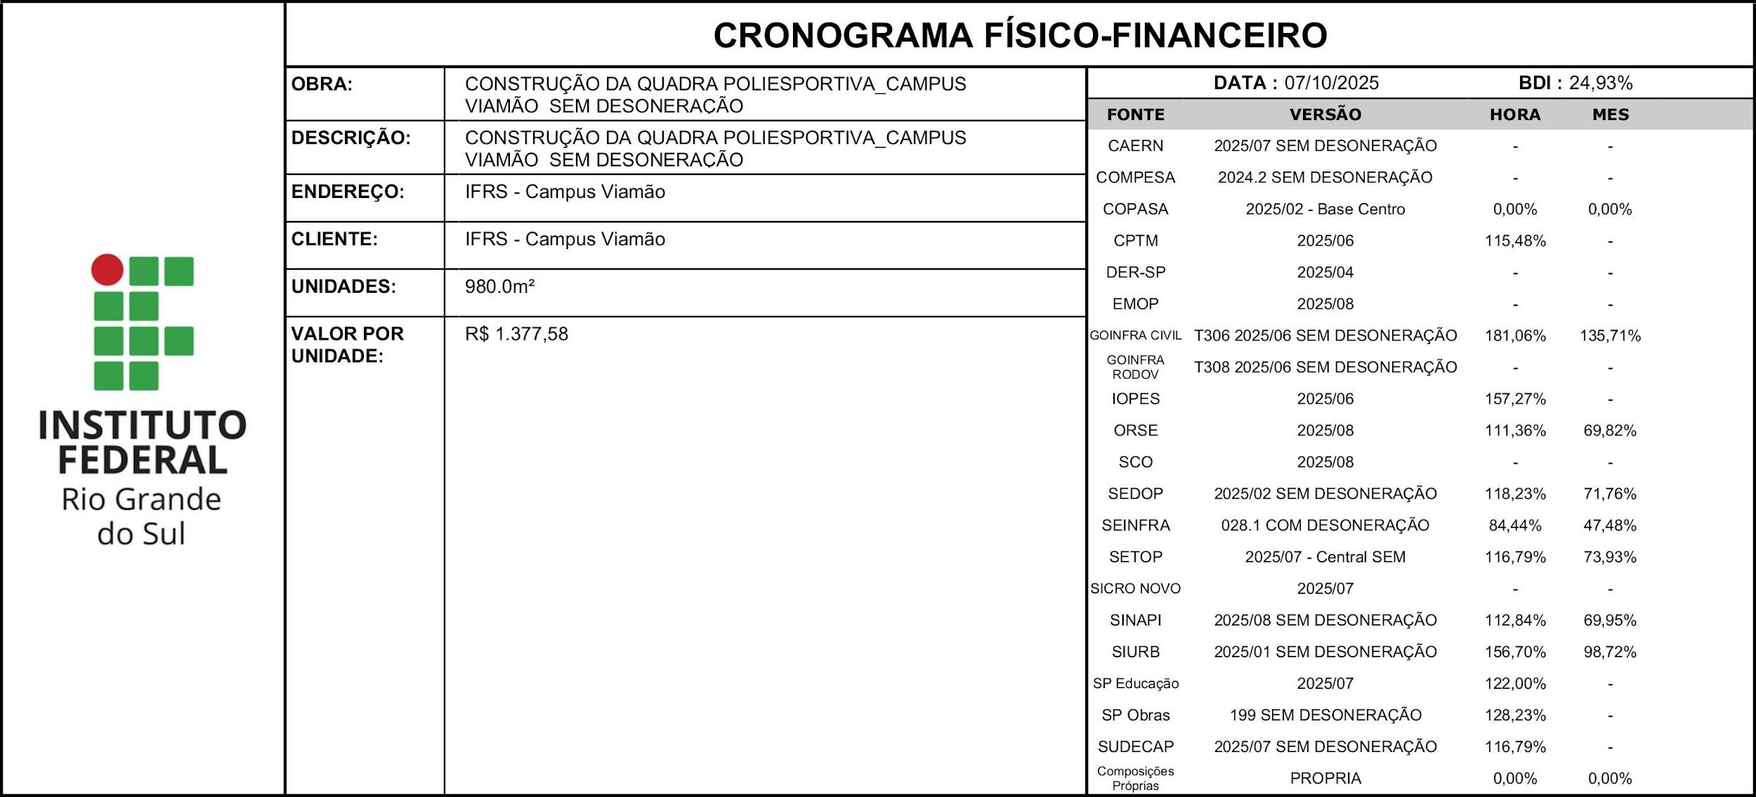
ITEM | DESCRIÇÃO | VALOR (R$) | MÊS 1 | MÊS 2 | MÊS 3 | MÊS 4
1 | QUADRA POLIESPORTIVA FECHADA | 1350025.79 | 4.88% | 7.78% | 12.38% | 8.85%
 |  |  | 65873.82 | 105092.61 | 167125.38 | 119427.97
 |  | 1350025.79 | 65873.82 | 105092.61 | 167125.38 | 119427.97
 |  |  | 65873.82 | 170966.43 | 338091.81 | 457519.78

CRONOGRAMA FÍSICO-FINANCEIRO CONSIDERANDO O DESCONTO OFERTADO NA LICITAÇÃO DE:
...

